Topic 2
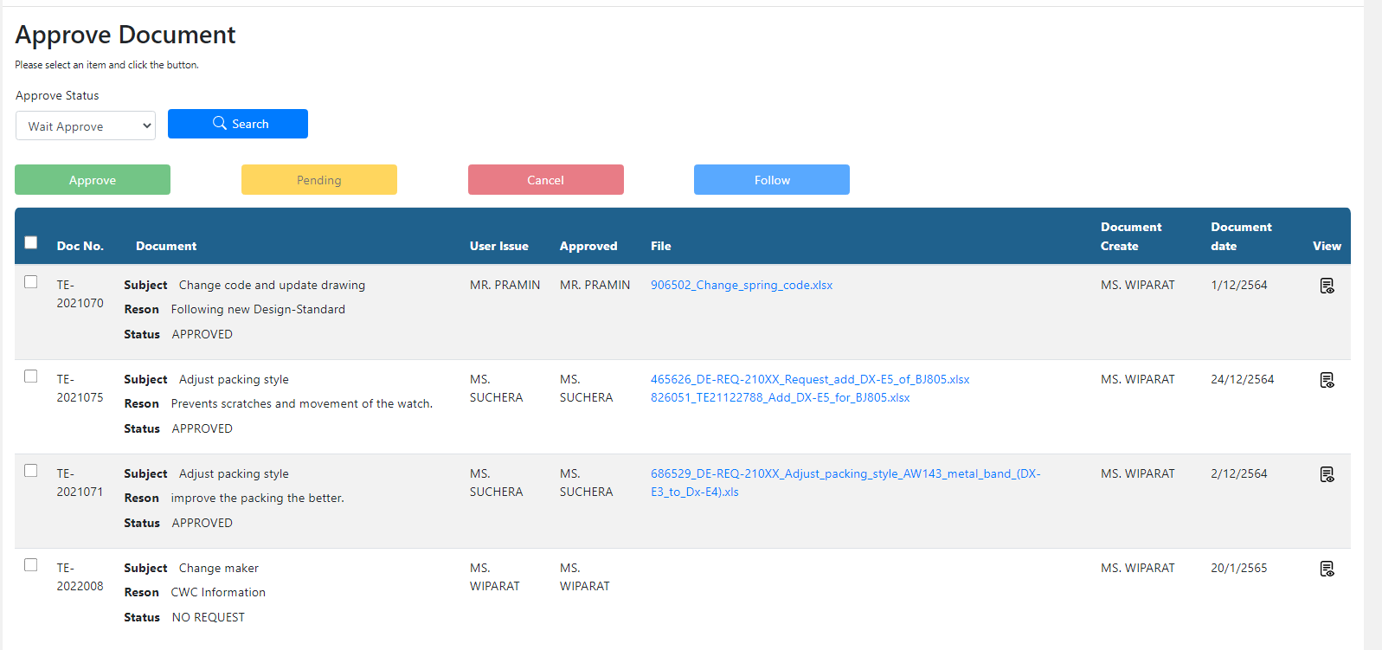
2. Information ที่อยู่ในระบบครบ 1 เดือนแล้วยังมีผู้ Approve ไม่ครบหรือกด PENDING ไว้ อยากให้เพิ่มการแจ้งเตือนหรือให้ส่งเมล์ Email

IT :

Topic 3
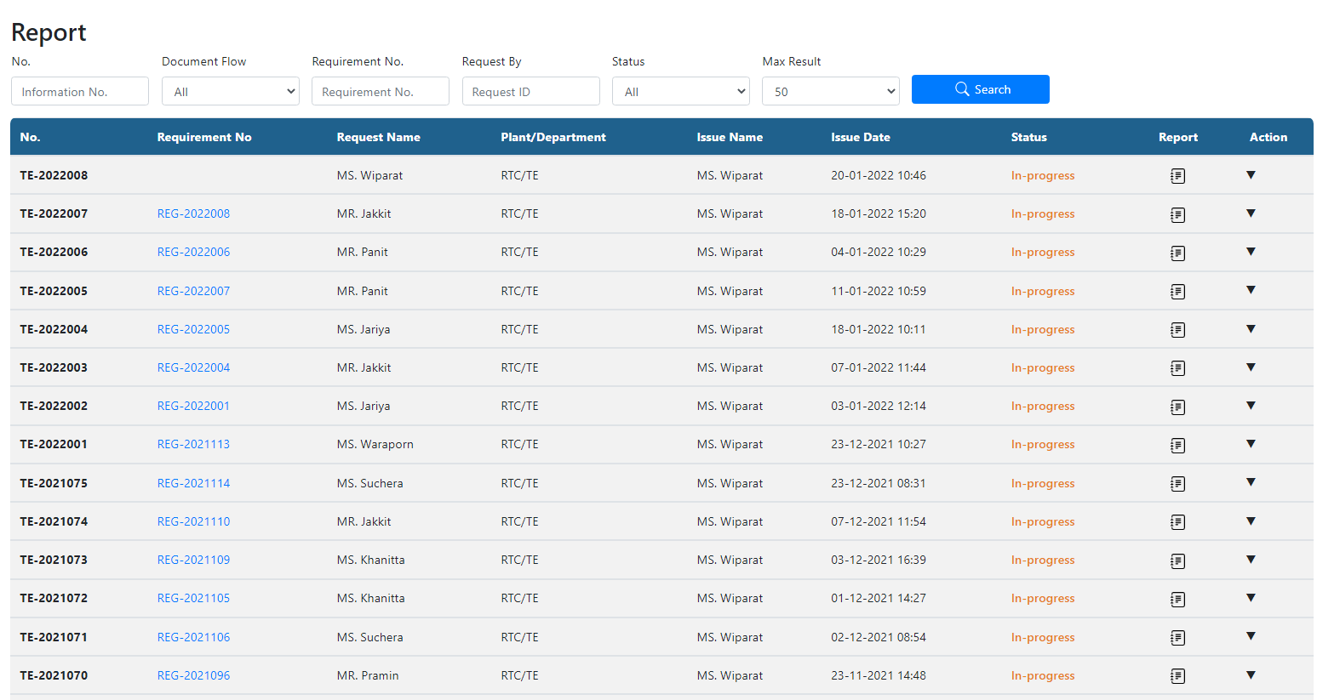
3. ในหน้า Report ถ้าเลือก Max Result เป็น 50 ก็จะโชว์แค่ 50 อยากให้มีกดไปหน้าถัดไปได้ โดนไม่ต้องเลือก Max Result เป็น 100 หรือมากกว่า

IT :

Topic 5
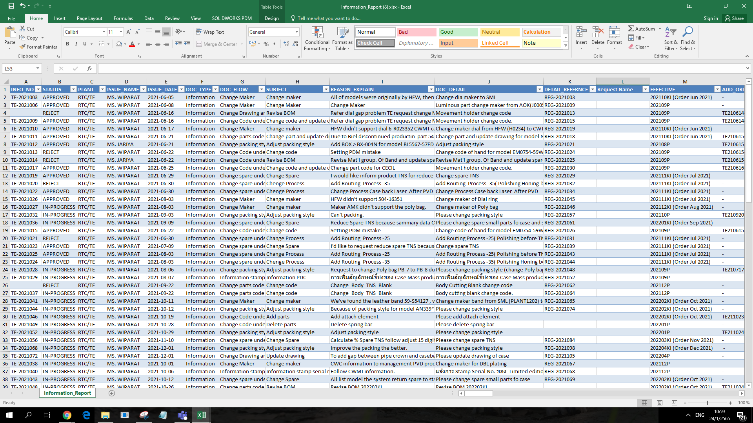
5. เวลาที่ Export data อยากให้เพิ่มชื่อคนที่ทำใบ Requirement ออกมาด้วย

IT :

Topic 6
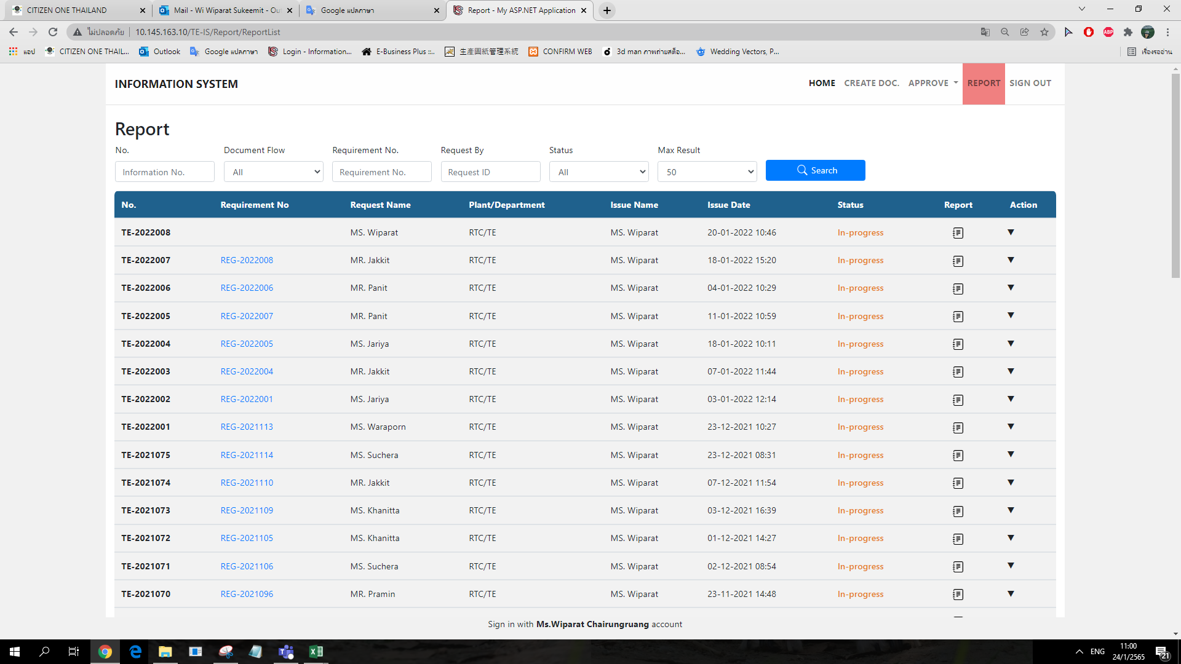
6. Issue Date ขอเปลี่ยนเป็นวันที่ส่ง Information ออกไป

IT :

Topic 7
7. ใบ Requirement ถ้าหัวหน้าอนุมัติมาแล้ว แล้วทางคนทำ Information Reject ไป อยากให้เพิ่มการส่ง Email ไปที่หัวหน้าด้วย

IT :

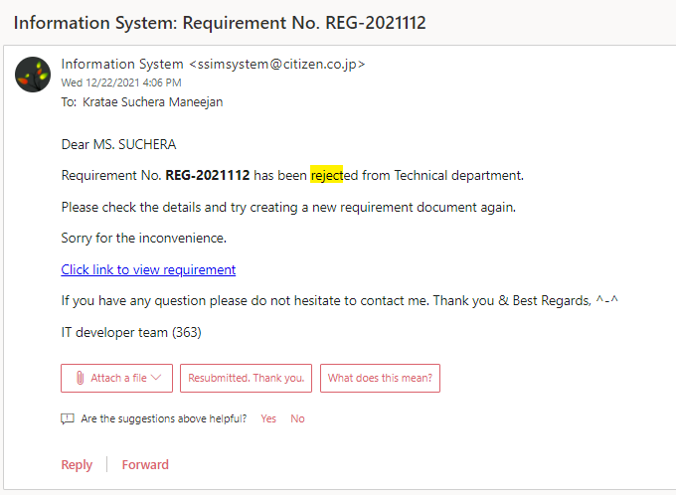
CC : ผู้ที่อนุมัติใบ Requirement

Topic 9
9. ใบ Requiremen ตรง DOCUMENT or DATA OF CHANGE เปลี่ยนจาก PDM เป็น CECIL

IT :

---> CECIL

Topic New 1
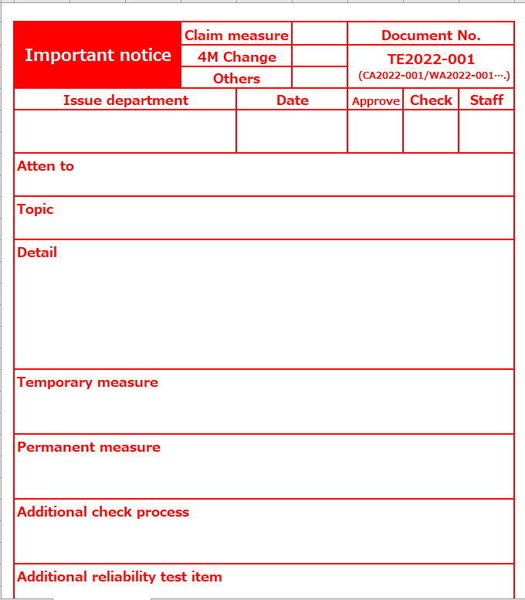
1. เพิ่มการแนบเอกสารสำหรับ Important notice และต้อง Other สามารมแนบไฟล์ได้มากกว่า 1 ไฟล์

IT :

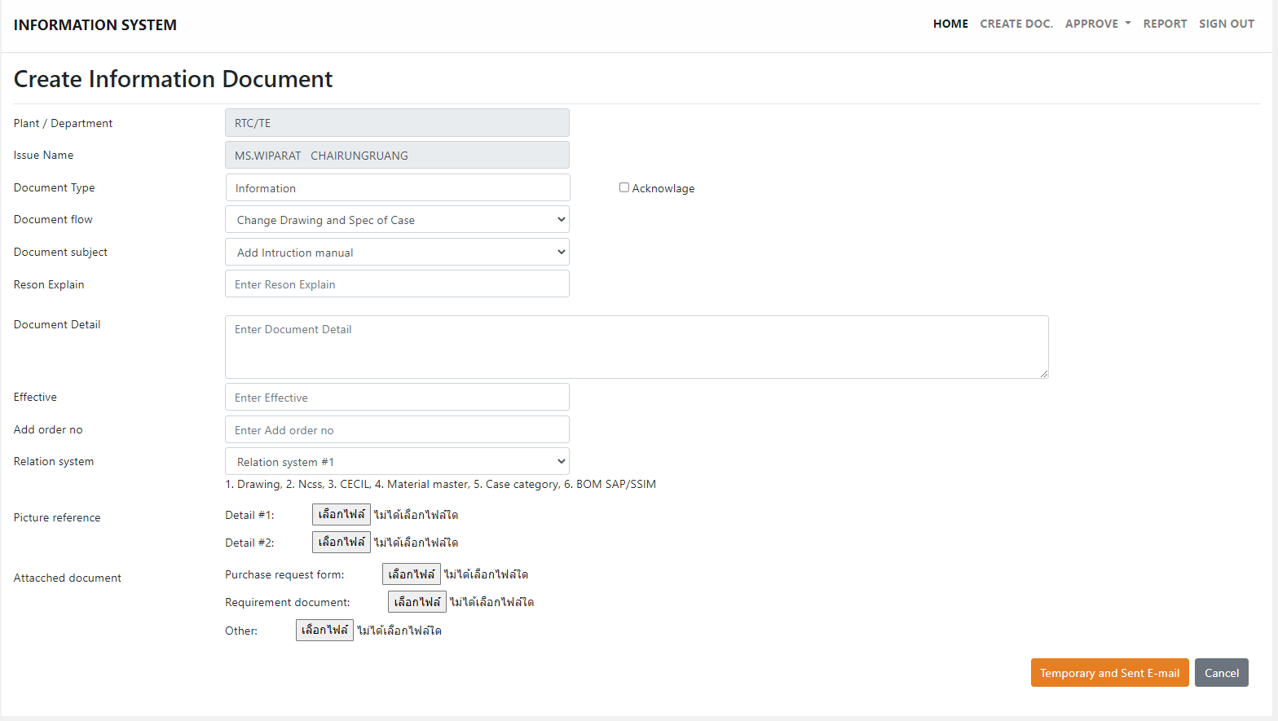
Important notice Dacument :

Topic New 3
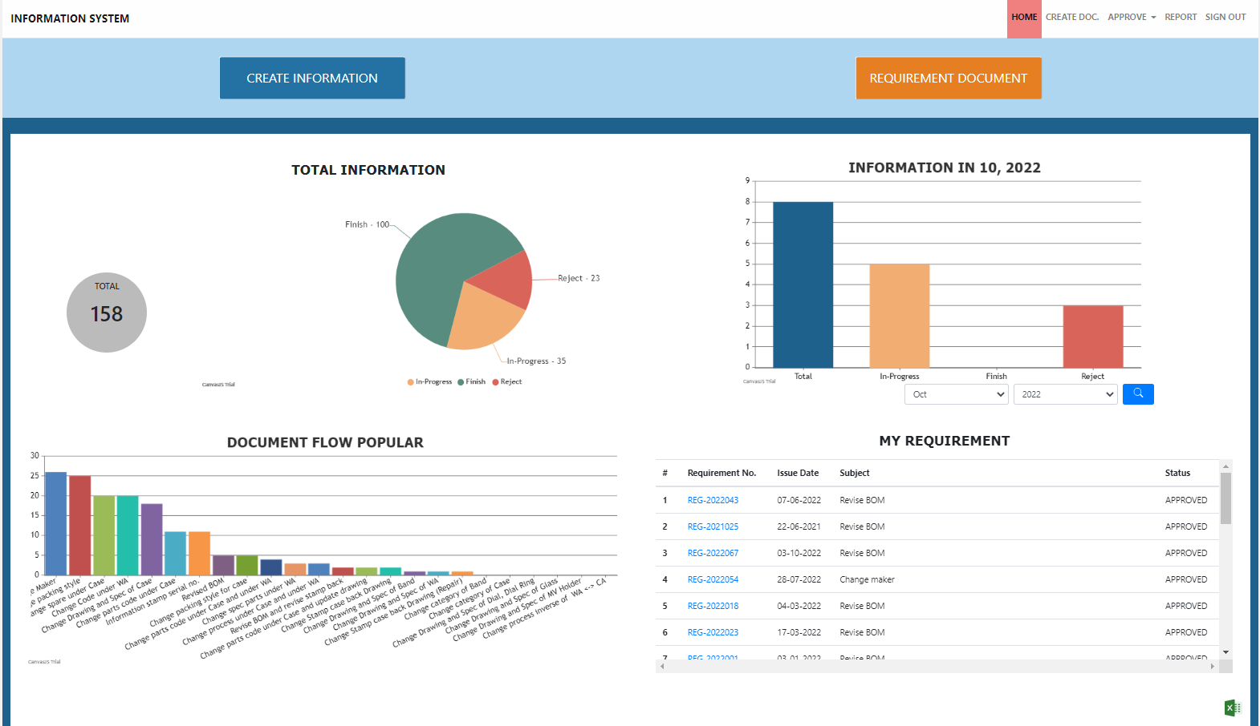
3. ในส่วนของ My Requirement ของแต่ละ User อยากให้สามารถดู Status ได้ว่าใครยังไม่ได้กด Approve (สำหรับ User ที่มีผู้อนุมัติมากกว่า 1 คน)

IT :

